10016
Chcete-li vypočítat rozteč otvorů pro montáž lamel, doplňte do tabulky "výšku profilu UT" a požadovaný počet lamel v profilu "U" nebo "UT".
Po zadání hodnot se v tabulce zobrazí vypočítané hodnoty rozteče otvorů a překrytí lamel [mm].
U výplně AL-J10016 použijeme pro vyznačení otvorů a upevnění lamel k profilům AL-U21 a AL-UT21 střední drážku, na které vyznačíme otvory podle hodnot z tabulky pro zvolený počet lamel a výšku profilů AL-U21 a AL-UT21.
V tabulce vyberte vypočtené hodnoty ze sloupce "Drážka" a označte otvory v příslušné drážce až po poslední lamelu. Otvory se vyznačují od začátku profilu "U" nebo "UT".
Doplňte hodnoty
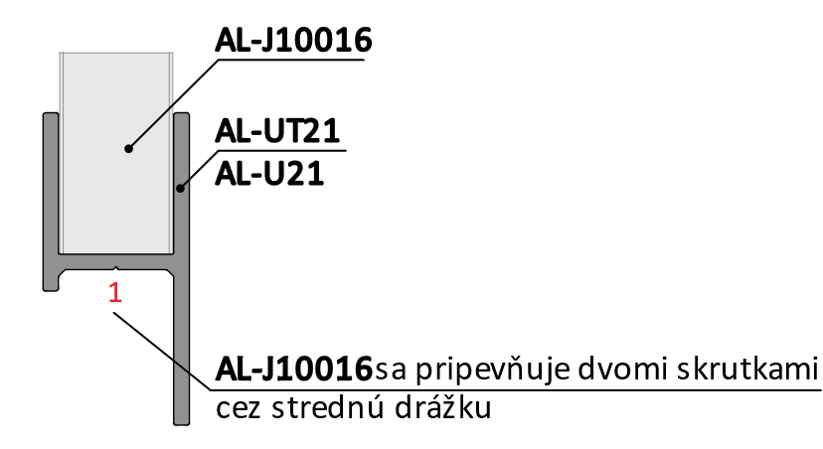
Při montáži lamel AL-J10016 není nutné při označování otvorů rozlišovat mezi pravým a levým profilem "U" a "UT".
 |  | 1390
Výška "UT" profilu | [mm] |  |  |  |  |  |  | konštanty | Výška | Prekrytie | mm | -43.3
Počet lamiel | [ks ] | 10 |  |  |  |  |  | výška lamely | 100 | Prekrytie | mm | 43.3
 |  |  |  |  |  |  |  | 100 | 243
 |  |  |  |  |  |  |  | výška prvej diery | 387
 |  |  |  |  |  |  |  | 30.8 | 530
 |  |  |  |  |  |  |  | ku dalsej diere | 673
 | Diery v drážkach |  |  |  |  |  |  | 38.4 | 817
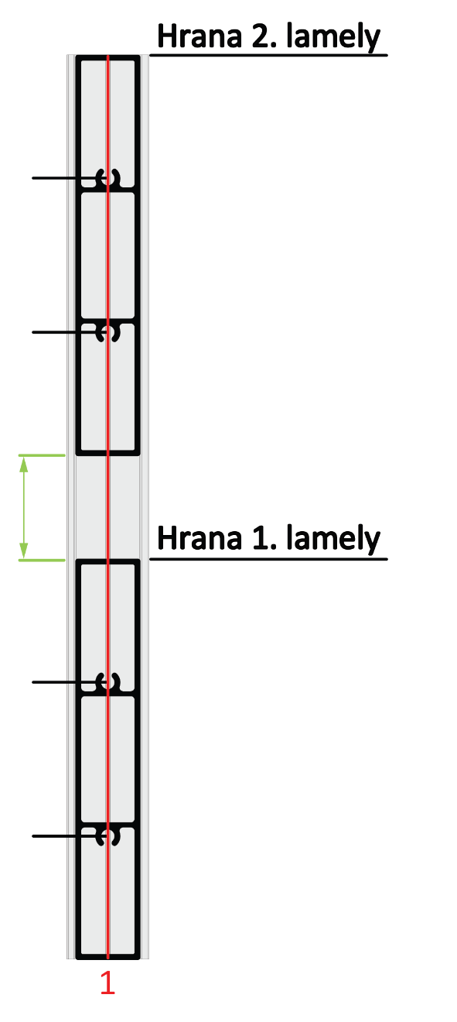
 |  |  |  |  |  |  |  | maximálne prekrytie | 960
Lamela | Drážka 1/3(mm) | Drážka 3/1(mm) |  |  |  |  |  | -0.001 | 1103
1 | 30.80 | 69.20 |  |  |  |  |  |  | 1247
2 | 174.13 | 212.53 |  |  |  |  |  |  | 1390
3 | 317.47 | 355.87 |  |  |  |  |  |  | 1533
4 | 460.80 | 499.20 | 213 |  |  |  |  |  | 1677
5 | 604.13 | 642.53 |  |  | Kód |  | Kód |  | 1820
6 | 747.47 | 785.87 |  |  | AL-UT21-6 | AL-U21-6 | AL-J10016 |  | 1963
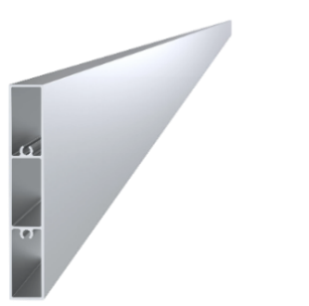
7 | 890.80 | 929.20 |  |  |  |  |  |  | 2107
8 | 1034.13 | 1072.53 | 174 |  |  |  |  |  | 2250
9 | 1177.47 | 1215.87 |  |  |  |  |  |  | 2393
10 | 1320.80 | 1359.20 |  |  |  |  |  |  | 2537
11 | 1464.13 | 1502.53 |  |  |  |  |  |  | 2680
12 | 1607.47 | 1645.87 |  |  |  |  |  |  | 2823
13 | 1750.80 | 1789.20 |  |  |  |  |  |  | 2967
14 | 1894.13 | 1932.53 |  |  | Dĺžka (výška) |  | Počet |  | 3110
15 | 2037.47 | 2075.87 |  |  | 1390mm |  | 10ks |  | 3253
16 | 2180.80 | 2219.20 |  |  |  |  |  |  | 3397
17 | 2324.13 | 2362.53 | 69 |  |  |  |  |  | 3540
18 | 2467.47 | 2505.87 |  |  |  |  |  |  | 3683
19 | 2610.80 | 2649.20 |  |  |  |  |  |  | 3827
20 | 2754.13 | 2792.53 |  |  | Kód
Reálny (vypočítany) rozostup
21 | 2897.47 | 2935.87 | 31 |  | Pre „UT“ profil | Pre „U“ profil
22 | 3040.80 | 3079.20 |  |  | E1-3S4.2x19 | E1-4S4.2x19
23 | 3184.13 | 3222.53 |  | 43.3
24 | 3327.47 | 3365.87
25 | 3470.80 | 3509.20
26 | 3614.13 | 3652.53 |  | Poznámka
27 | 3757.47 | 3795.87

 |  |  |  |  | Počet
 |  |  |  |  | 40ks

